2024_03_data
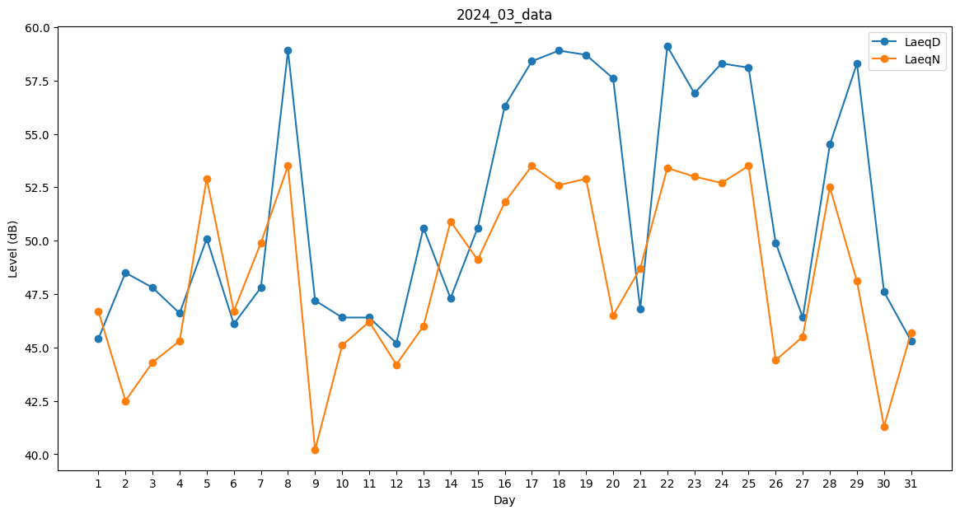
Day | LaeqD | LaeqN
1 | 45.4 | 46.7
2 | 48.5 | 42.5
3 | 47.8 | 44.3
4 | 46.6 | 45.3
5 | 50.1 | 52.9
6 | 46.1 | 46.7
7 | 47.8 | 49.9
8 | 58.9 | 53.5
9 | 47.2 | 40.2
10 | 46.4 | 45.1
11 | 46.4 | 46.2
12 | 45.2 | 44.2
13 | 50.6 | 46
14 | 47.3 | 50.9
15 | 50.6 | 49.1
16 | 56.3 | 51.8
17 | 58.4 | 53.5
18 | 58.9 | 52.6
19 | 58.7 | 52.9
20 | 57.6 | 46.5
21 | 46.8 | 48.7
22 | 59.1 | 53.4
23 | 56.9 | 53
24 | 58.3 | 52.7
25 | 58.1 | 53.5
26 | 49.9 | 44.4
27 | 46.4 | 45.5
28 | 54.5 | 52.5
29 | 58.3 | 48.1
30 | 47.6 | 41.3
31 | 45.3 | 45.7

